เครื่องจักรกล
บัญชีรายการเครื่องจักรกลและยานพาหนะของศูนย์เครื่องจักรกลท่าทุ่งนา (ศกท-หก.)
ลำดับที่ | ประเภทยานพาหนะและเครื่องจักร | รหัส กฟผ. | ทะเบียนรถ | ยี่ห้อ-รุ่น | สถานที่ใช้งาน |  |  | Remark
 |  |  |  |  | ม.ค. - พ.ค. 69 | มิ.ย. - ส.ค. 69 | 244593
รายการยานพาหนะ ศกท-หก.
1 | TOYOTA รถตู้โดยสารที่มีที่นั่งไม่เกิน 12 ที่นั่ง | 02-3379 | นจ 1604 นนทบุรี | TOYOTA COMMUTER | ศกท-หก. | วังน้อย | เขื่อนสิรินธร |  | ศูนย์ฯท่าทุ่งนา(ช.อหก-2 แลกกับรถตู้หลังคาสูง 07-12370 1นช6554 กท.)
2 | รถยนต์นั่ง 2 ตอนท้ายบรรทุก | 02-3752 | กพ 7802 นนทบุรี | T0YOTA DOUBLE CAB | หกท-พ. | วังน้อย | ศกท-หก. |  | Site โซล่าเซล อุตรดิตถ์ ปัจจุบันอยู่ส่วนกลาง
3 | รถยนต์นั่ง 2 ตอนท้ายบรรทุก | 02-3753 | กพ 7803 นนทบุรี | T0YOTA DOUBLE CAB | Solar farm เพชรบุรี | Solar farm เพชรบุรี | Solar farm เพชรบุรี |  | รับคืนจาก Site โซล่าเซลบุรีรัมย์ 26 พ.ย. 2568 ปัจจุบัน สนับสนุน Solar farm เพชรบุรี
4 | รถนั่ง 2 แถวโดยสารที่มีที่นั่งไม่เกิน 12 ที่นั่ง | 02-3360 | นข 5501 ลำปาง | ISUZU FXF20N000 | แม่เมาะ | แม่เมาะ | แม่เมาะ |  | สนับสนุนงาน รฟ.แม่เมาะ
5 | รถตู้โดยสารที่มีที่นั่งไม่เกิน 12 ที่นั่ง | 02-3405 | นจ 1801 นนทบุรี | TOYOTA COMMUTER | แม่เมาะ | แม่เมาะ | แม่เมาะ |  | สนับสนุนงาน รฟ.แม่เมาะ
6 | รถปิคอัพ 4 ประตู ขับเคลื่อน 2 ล้อ | 07-10833 | 1นค 9377 กทม. | TOYOTA REVOD-CAB PRE | ศกท-หก. | จะนะ | เขื่อนสิรินธร |  | ศกท-หก.
7 | รถปิคอัพ 4 ประตู ขับเคลื่อน 2 ล้อ | 07-10832 | 1นค 9387 กทม. | TOYOTA REVOD-CAB PRE | หกท-พ. | จะนะ | เขื่อนสิรินธร |  | รฟ.วังน้อย
8 | รถตู้ หลังคาสูง ไม่ต่ำกว่า 12 ที่นั่ง | 07-12369 | 1นช 6550 กทม. | TOYOTA COMMUTER 2.8 MT | หกท-พ. | หกท-พ. | หกท-พ. |  | ส่วนกลาง กยค-พ.
รายการยานพาหนะ ศกท-หก.
1 | รถบรรทุก 6 ล้อ | 03-0758 | 81-4651 | ISUZU FTR33H | ศกท-หก. | ศกท-หก. | ศกท-หก.
2 | รถขยะ | 03-0170 | 80-9178 | ISUZU / NPR | ศกท-หก. | ศกท-หก. | ศกท-หก.
3 | รถบรรทุก | 03-0302 | 81-2116 | ISUZU / FTR (รถขนย้าย น้ำมันเชื้อเพลิง) | ศกท-หก. | วังน้อย | วังน้อย
4 | รถบรรทุก | 03-0484 | 81-4158 | ISUZU / FTR | ศกท-หก. | ศกท-หก. | เขื่อนสิรินธร
5 | รถบรรทุก | 03-0488 | 81-4161 | ISUZU / FTR | ศกท-หก. | ศกท-หก. | ศกท-หก.
6 | รถบำรุงรักษา | 03-0512 | 81-4292 | ISUZU / FTR | แม่เมาะ | แม่เมาะ | แม่เมาะ
7 | รถบำรุงรักษา | 03-0513 | 81-4293 | ISUZU / FTR | ศกท-หก. | วังน้อย | วังน้อย
8 | รถจักรยานยนต์ | 04-0323 | กจษ344 | HONDA WAVE 100 | ศกท-หก. | ศกท-หก. | ศกท-หก.
9 | รถจักรยานยนต์ | 04-2154 | 1กง7201 | HONDA WAVE 110i | ศกท-หก. | ศกท-หก. | ศกท-หก.
รายการเครื่องจักรกล ศกท-หก. |  |  |  |  |  |  |  |  |  |  |  |  | งานแม่เมาะ | เขื่อนสิรินธร จ.อุบลราชธานี | เขื่อนวชิราลงกรณ | งานวังน้อย | รวมใช้งาน | คงเหลือ
1 | รถบด | 18-0121 |  | DYNAPAC CA 251D | ศกท-หก. | ศกท-หก. | ศกท-หก. |  |  |  | รถบด | 3 |  |  |  |  | 0 | 3
2 | รถบด | 18-0142 |  | INGERSOLLRAND SP 1 | วังน้อย | จะนะ | เขื่อนสิรินธร | trailer 1 |  |  | รถขุด | 4 |  |  |  |  | 0 | 4
3 | รถบด | 18-0143 | ซ่อมบำรุง 69 | INGERSOLL-RAND SD 10 | แม่เมาะ | แม่เมาะ | แม่เมาะ |  | 1. ระบบไฮดรอลิคชำรุดเสื่อมสภาพ 110,000 |  | รถขุดล้อยาง | 1 |  |  |  |  | 0 | 1
4 | รถขุด | 34-0053 | ซ่อมบำรุง 69 | CATERPILLAR 320V2 | แม่เมาะ | วังน้อย | วังน้อย |  | หกท-พ. 6/2569 ซ่อม 69 52,734.95 |  | รถบรรทุกเทท้าย 10 ล้อ | 11 |  |  |  |  | 0 | 11 | https://www.metrocat.com/th/CAT320/
5 | รถขุดล้อยาง | 34-0054 |  | KOMATSU PW 100 | ศกท-หก. | ศกท-หก. | ศกท-หก. |  |  |  | รถบรรทุกเทท้าย 6 ล้อ | 2 |  |  |  |  | 0 | 2
6 | รถขุด | 34-0065 | ซ่อมบำรุง 69 | KOMATSU PC 200-7 | แม่เมาะ | แม่เมาะ | แม่เมาะ |  | หกท-พ. 17/2569 ซ่อม 338,726.69 |  | รถบรรทุกสิบล้อ | 2 |  |  |  |  | 0 | 2 | http://www.tiamtin.com/www/SpecLink/PC200_7a.pdf
7 | รถขุด | 34-0072 |  | KOBELCO SK200 VIS | วังน้อย | จะนะ | เขื่อนสิรินธร | trailer 2 | หกท-พ. 20/2569 476,993.16 |  | รถบรรทุกน้ำมัน | 1 |  |  |  |  | 0 | 1 | KOBELCO SK200 VIS เป็นชื่อรุ่นของรถขุดตีนตะขาบ KOBELCO (Kobelco) ขนาด 20 ตัน. ตัว VIS น่าจะเป็นรหัสรุ่นย่อย ที่มีการปรับปรุงหรือคุณสมบัติพิเศษบางอย่าง เครื่องยนต์: รุ่น SK200-10 SM ใช้เครื่องยนต์ HINO J05E-TG น้ำหนัก: 21,600 กิโลกรัม. ความจุบุ้งกี๋: 0.93 ลูกบาศก์เมตร
8 | รถขุด | 34-0073 |  | KOBELCO SK200 VIS | แม่เมาะ | แม่เมาะ | แม่เมาะ |  |  |  | รถบรรทุกน้ำ | 5 |  |  |  |  | 0 | 5
9 | รถบรรทุกเทท้าย 10 ล้อ | 40-0352 | 81-4048 | NISSAN CWM-431 MHRT | ศกท-หก. | ศกท-หก. | เขื่อนสิรินธร |  |  |  | รถบรรทุกติดเครน | 3 |  |  |  |  | 0 | 3 | (ท้ายเรือ)
10 | รถบรรทุกเทท้าย 10 ล้อ | 40-0353 | 81-4049 | NISSAN CWM-431 MHRT | แม่เมาะ | แม่เมาะ | แม่เมาะ |  |  |  | FORK LIFT | 1 |  |  |  |  | 0 | 1 | (ท้ายเรือ)
11 | รถบรรทุกเทท้าย 10 ล้อ | 40-0354 | 81-4050 | NISSAN CWM-431 MHRT | ศกท-หก. | ศกท-หก. | เขื่อนสิรินธร |  |  |  | รถตัก | 2 |  |  |  |  | 0 | 2 | (ท้ายเรือ)
12 | รถบรรทุกเทท้าย 10 ล้อ | 40-0355 | 81-4051 | NISSAN CWM-431 MHRT | แม่เมาะ | แม่เมาะ | เขื่อนสิรินธร |  |  |  | รถตักหน้า-ขุดหลัง | 1 |  |  |  |  | 0 | 1 | (ท้ายเรือ)
13 | รถบรรทุกเทท้าย 10 ล้อ | 40-0359 | 81-4094 | ISUZU FXZ 23 NZP | ศกท-หก. | วังน้อย | วังน้อย |  |  |  | รถเกลี่ยดิน | 4 |  |  |  |  | 0 | 4
14 | รถบรรทุกเทท้าย 10 ล้อ | 40-0379 | 81-5660 | ISUZU FXZ 23 NZPE | แม่เมาะ | แม่เมาะ | แม่เมาะ |  |  |  | แทรกเตอร์ | 5 |  |  |  |  | 0 | 5
15 | รถบรรทุกเทท้าย 10 ล้อ | 40-0380 | 81-5662 | ISUZU FXZ 23 NZPE | แม่เมาะ | แม่เมาะ | แม่เมาะ |  |  |  | หัวลากจูง | 2 |  |  |  |  | 0 | 2
16 | รถบรรทุกเทท้าย 10 ล้อ | 40-0381 | 81-5661 | ISUZU FXZ 23 NZPE | ศกท-หก. | ศกท-หก. | ศกท-หก. |  |  |  | หางพ่วง | 3 |  |  |  |  | 0 | 3
17 | รถบรรทุกเทท้าย 10 ล้อ | 40-0385 | 81-6509 | ISUZU FXZ 23 NZPF | แม่เมาะ | แม่เมาะ | แม่เมาะ |  |  |  | เครื่องสูบน้ำ | 1 |  |  |  |  | 0 | 1
18 | รถบรรทุกเทท้าย 10 ล้อ | 40-0386 | 81-6511 | ISUZU FXZ 23 NZPF | แม่เมาะ | แม่เมาะ | แม่เมาะ |  |  |  | รถบรรทุกเทหน้า | 1 |  |  |  |  | 0 | 1
19 | รถบรรทุกเทท้าย 10 ล้อ | 40-0387 | 81-6510 | ISUZU FXZ 23 NZPF | ศกท-หก. | วังน้อย | วังน้อย |  |  |  |  | 52
20 | รถบรรทุกเทท้าย 6 ล้อ | 40-0399 | 81-9114 | ISUZU FTR 33 F2 | แม่เมาะ | จะนะ | ศกท-หก.
21 | รถบรรทุกเทท้าย 6 ล้อ | 40-0400 | 81-9116 | ISUZU FTR 33 F2 | แม่เมาะ | จะนะ | ศกท-หก.
22 | รถบรรทุกสิบล้อ | 41-0044 |  | ISUZU FXZ 136Y | ยุบสภาพ | ยุบสภาพ | ยุบสภาพ | หกท-พ. 55/2568
23 | รถบรรทุกสิบล้อ | 41-0080 | 81-7530 | HINO FM 2 P-NPD | แม่เมาะ | แม่เมาะ | แม่เมาะ
24 | รถบรรทุกน้ำมัน | 42-0008 | 80-4433 | ISUZU FTR 113 | แม่เมาะ | แม่เมาะ | แม่เมาะ
25 | รถบรรทุกน้ำ | 43-0136 | 80-7948 | ISUZU FTR 11 H | ศกท-หก. | วังน้อย | วังน้อย
26 | รถบรรทุกน้ำ | 43-0164 | 81-1013 | NISSAN CWM 430 MHR | แม่เมาะ | แม่เมาะ | แม่เมาะ
27 | รถบรรทุกน้ำ | 43-0169 | 81-2057 | ISUZU FTR 32 H | ศกท-หก. | ศกท-หก. | ศกท-หก.
28 | รถบรรทุกน้ำ | 43-0174 | 81-3984 | NISSAN CWM 431 MHRT | ศกท-หก. | ศกท-หก. | เขื่อนสิรินธร
29 | รถบรรทุกน้ำ | 43-0203 | 81-9113 | ISUZU FTR 33 H 2 | แม่เมาะ | แม่เมาะ | แม่เมาะ
30 | รถบรรทุกติดเครน | 44-0116 | 80-9102 | ISUZU FTR 11 HY | แม่เมาะ | แม่เมาะ | แม่เมาะ
31 | รถบรรทุกติดเครน | 44-0193 | 81-5889 | ISUZU FXZ 23NZPF | จะนะ | จะนะ | จะนะ
32 | รถบรรทุกติดเครน | 44-0199 | 81-6461 | ISUZU FXZ 23NZPF | ศกท-หก. | ศกท-หก. | ศกท-หก.
33 | FORK LIFT | 51-0102 |  | ISUZU FD8027 | ศกท-หก. | ศกท-หก. | ศกท-หก.
34 | รถตัก | 55-0103 |  | CATERPILLAR 950 F | ศกท-หก. | จะนะ | ศกท-หก. |  |  | รถตักล้อยาง Caterpillar 950F เป็นรถตักล้อยางขนาดกลางที่ผลิตโดย Caterpillar ระหว่างปี 1993 ถึง 1998. รถรุ่นนี้มีน้ำหนัก 17.66 ตัน และมีบุ้งกี๋ขนาด 3.5 ลูกบาศก์เมตร. ความเร็วสูงสุดอยู่ที่ 39.4 กม./ชม.
35 | รถตัก | 55-0124 |  | VOLVO L90E | แม่เมาะ | แม่เมาะ | แม่เมาะ |  |  | VOLVO L90E เป็นรถตักล้อยางรุ่นหนึ่งที่ผลิตโดย Volvo. รุ่นนี้ผลิตขึ้นในช่วงปี 2003 ถึง 2006. มีน้ำหนักใช้งานประมาณ 15-17 ตัน.
36 | รถตักหน้า-ขุดหลัง | 57-0015 |  | CATERPILLAR 428 II | ศกท-หก. | ศกท-หก. | ศกท-หก.
37 | รถเกลี่ยดิน | 58-0006 |  | CATERPILLAR 12 G. | แม่เมาะ | แม่เมาะ | แม่เมาะ |  |  | รถเกรดรุ่นนี้มีเครื่องยนต์ 6 สูบ, กำลัง 135 แรงม้า, และใบมีดขนาด 14 ฟุต.
38 | รถเกลี่ยดิน | 58-0007 |  | CATERPILLAR 12 G. | แม่เมาะ | วังน้อย | เขื่อนสิรินธร | trailer 3
39 | รถเกลี่ยดิน | 58-0047 |  | KOMATSU | ศกท-หก. | ศกท-หก. | ศกท-หก.
40 | รถเกลี่ยดิน | 58-0049 |  | KOMATSU GD 555-3 | ยุบสภาพ | ยุบสภาพ | ยุบสภาพ | หกท-พ. 55/2568 |  | เครื่องยนต์เทอร์โบชาร์จและอินเตอร์คูลเลอร์ ให้กำลังสูงสุด 160 แรงม้า มีคุณสมบัติขั้นสูง เช่น ใบมีด 12 ฟุต (ประมาณ 3.66 เมตร) พร้อมระบบเลื่อนด้านข้างที่หลากหลาย ระบบไฮดรอลิกที่มีปั๊มขนาด 54 gpm (ประมาณ 204 ลิตรต่อนาที) GD555-3 มีน้ำหนักใช้งาน 30,950 ปอนด์ (ประมาณ 14,039 กิโลกรัม)
41 | แทรกเตอร์ | 64-0034 |  | KOMATSU D 65 A | ศกท-หก. | วังน้อย | วังน้อย |  |  |  |  |  |  |  |  |  |  |  | 64-0034 Komatsu D65A 140 hp
42 | แทรกเตอร์ | 64-0052 |  | CATERPILLAR D6D | ศกท-หก. | ศกท-หก. | ศกท-หก. |  |  | รถดันดิน (bulldozer) แบบตีนตะขาบขนาดกลาง น้ำหนัก: 18 ตัน (หรือ 16 ตัน ตามน้ำหนักใช้งานจริง) เครื่องยนต์ Caterpillar 3306 |  |  |  |  |  |  |  |  | 64-0052 CATERPILLAR D6D มีกำลังแรงม้าประมาณ 139.5 ถึง 140 แรงม้า
43 | แทรกเตอร์ | 64-0061 |  | KOMATSU D 85 A-18 | ศกท-หก. | วังน้อย | เขื่อนสิรินธร | trailer 4 |  | ใช้เครื่องยนต์เทอร์โบชาร์จ NT-855 ให้กำลังขับ 220 แรงม้า มีใบมีดมาตรฐานความจุ 8.5 ลูกบาศก์หลา(1 หลา เท่ากับ 0.9144 เมตร) 6.5m3 ใช้ระบบเกียร์ TF มี 3 เกียร์เดินหน้าและ 3 เกียร์ถอยหลัง |  |  |  |  |  |  |  |  | 64-0061 KOMATSU D85A-18 มีกำลังแรงม้า 220 แรงม้า (HP)
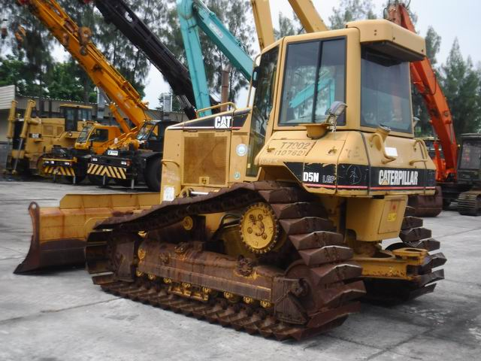
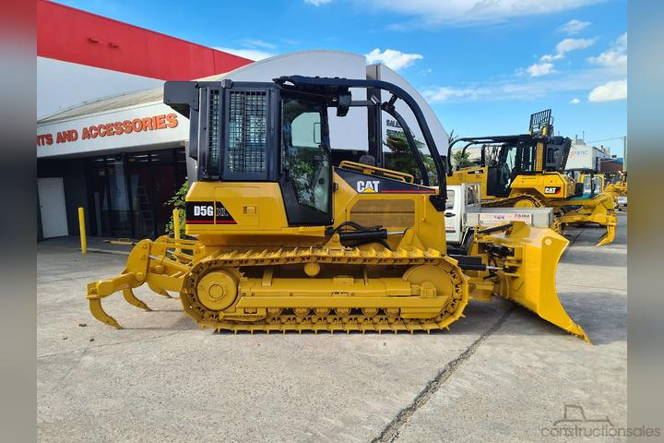
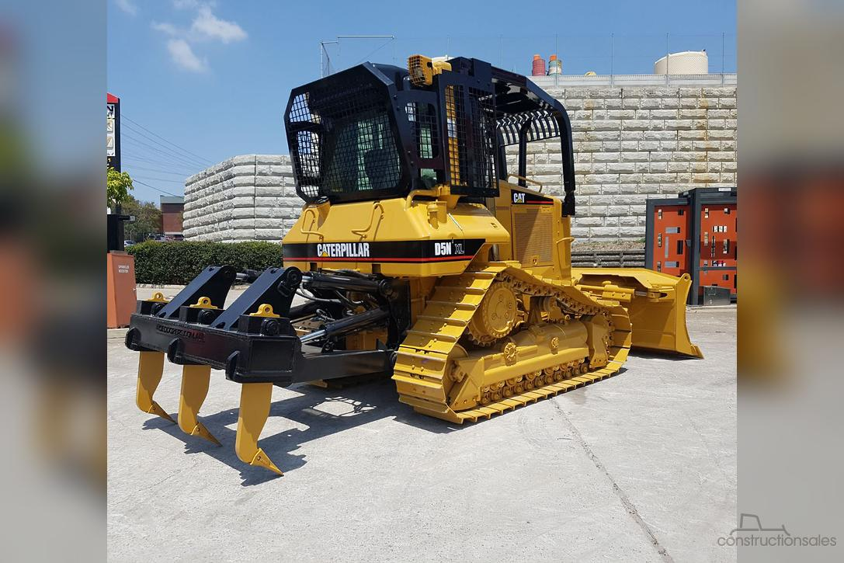
44 | แทรกเตอร์ | 64-0142 |  | CATERPILLAR D5NXL | วังน้อย | จะนะ | ศกท-หก. |  |  |  |  |  |  |  |  |  |  |  | 64-0142 CATERPLILLAR D5NXL แรงม้า 115-120
45 | แทรกเตอร์ | 64-0145 |  | CATERPILLAR D5GXL | แม่เมาะ | แม่เมาะ | แม่เมาะ |  |  | ใบมีดแบบ 6 ทิศทาง (6-way blade) ที่สามารถปรับทิศทางได้หลายแบบ |  |  |  |  |  |  |  |  | 64-0145 CATERPILLAR D5GXL มีแรงม้ารวม 99 แรงม้า
46 | หัวลากจูง | 70-0092 | 81-5866 | MERCEDES-BENZ ZG.01 | ศกท-หก. | จะนะ | เขื่อนสิรินธร
47 | หัวลากจูง | 70-0093 | 81-6520 | VOLVO FM12 | แม่เมาะ | จะนะ | เขื่อนสิรินธร
48 | หางพ่วง | 71-0064 | 80-3864 | PANUS 30SF-1200 (หางสูง บรรทุก 50 TON) | ศกท-หก. | ศกท-หก. | ศกท-หก.
49 | หางพ่วง | 71-0141 | 81-6836 | PANUS PN503 S/B1250 (หาง Volvo) | แม่เมาะ | จะนะ | เขื่อนสิรินธร
50 | หางพ่วง | 71-0143 | 82-2143 | CTV/DC 110322 (หาง benz) | ศกท-หก. | จะนะ | เขื่อนสิรินธร |  |  | หกท-พ. 7/2569 186,380.00
51 | เครื่องสูบน้ำ | 75-0253 |  | CAPRARI | ศกท-หก. | ศกท-หก. | ศกท-หก.
52 | รถบรรทุกเทหน้า | 39-0053 |  | ดีเวล TF105 | ศกท-หก. | ศกท-หก. | ศกท-หก.
 |  |  |  | สรุปจำนวนเครื่องจักร ตามสถานที่ใช้งาน |  |  | Update 25 สิงหาคม 2569
 |  |  |  |  | ม.ค. - พ.ค. 69 | มิ.ย. - ส.ค. 69 | 244593
 |  |  |  | ศกท-หก. | 33 | 21 | 22 |  | ยานพาหนะ 02-07 | 8
 |  |  |  | แม่เมาะ | 26 | 20 | 19 |  | ยานพาหนะ 03 รถบรรทุก | 9
 |  |  |  | จะนะ | 1 | 13 | 1 |  | เครื่องจักรกล | 50
 |  |  |  | Solar farm เพชรบุรี | 1 | 1 | 1 |  |  | 67
 |  |  |  | หกท-พ. | 3 | 1 | 1
 |  |  |  | วังน้อย | 3 | 11 | 7
 |  |  |  | เขื่อนสิรินธร |  |  | 16
 |  |  |  | รวม | 67 | 67 | 67
 |  |  |  | ยุบสภาพ | 2 | 2 | 2

